투자비 및 재원조달
 | 00물류센터 투자모델 |  |  |  |  |  |  |  |  |  |  |  | 변수입력 | 합계1 | 제목
 |  |  |  |  |  |  |  |  |  |  |  |  | 적정성확인 | 합계2 | 표제목
 |  |  |  |  |  |  |  |  |  |  |  |  | 오류확인 | 합계3 | 작성자참고

단위 : 백만원 |  |  |  |  |  |  |  |  |  |  |  |  |  |  | 2024-09-10
투자비 및 재원조달
 | 투자비 산정
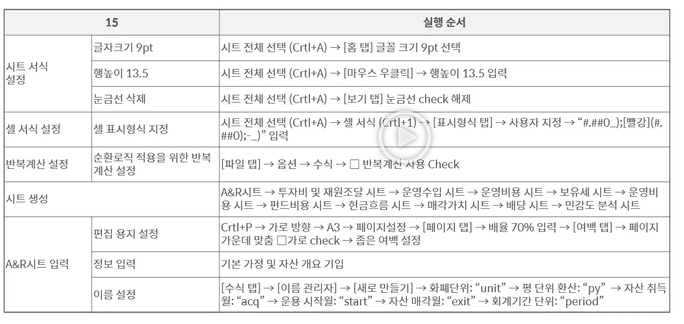
 | 구분 |  | 금액 | 산정근거 |  |  | 비율 | 과세표준 | VAT과세 | VAT합계 | 건물분VAT | 토지분VAT
 | 매입가격 |  | 46,000 |  |  |  | 92.0%
 |  | 토지분 | 15,616 | 공시지가의 | 2.0 | 배 |  | 1 | - | - |  | -
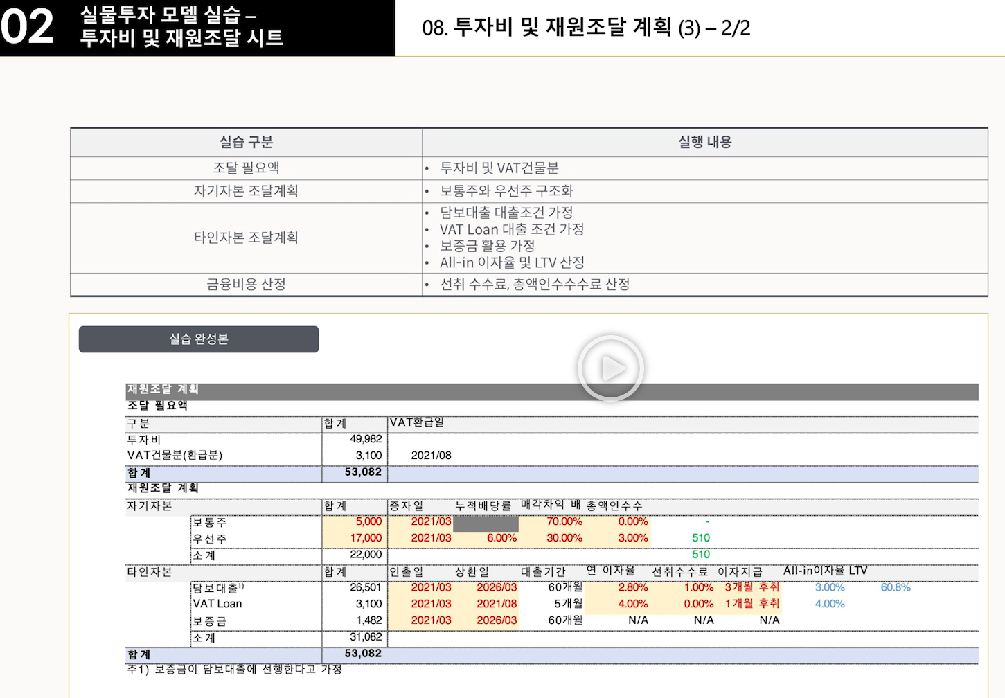
 |  | 건물분 | 30,384 | 건물비율 | 66.1% |  |  | 1 | 1 | 3,038 | 3,038 | -
 | 부대비용 |  | 920 |  |  |  | 1.8% |  |  | - |  | -
 |  | AMC 매입수수료 | 690 | 매입가격의 | 1.50% |  |  | 1 | 1 | 69 | 46 | 23
 |  | 실사/자문수수료 | 230 |  |  |  |  |  |  | - | - | -
 |  | - 감정평가 | 40 | 견적가 |  |  |  | 1 | 1 | 4 | 3 | 1
 |  | - 법률실사 | 50 | 견적가 |  |  |  | 1 | 1 | 5 | 3 | 2
 |  | - 재무실사 | 30 | 견적가 |  |  |  | 1 | 1 | 3 | 2 | 1
 |  | - 시장실사 | 40 | 견적가 |  |  |  | 1 | 1 | 4 | 3 | 1
 |  | - 물리실사 | 30 | 견적가 |  |  |  | 1 | 1 | 3 | 2 | 1
 |  | - 취득관련 법무사 비용 | 10 | 견적가 |  |  |  | 1 | 1 | 1 | 1 | 0
 |  | - 실사 예비비 | 30 |  |  |  |  | 1 | 1 | 3 | 2 | 1
 | 금융비용 |  | 805 |  |  |  | 1.6% |  |  | - | - | -
 |  | 담보신탁 비용 | 30 | 견적가 |  |  |  | 1 | - | - | - | -
 |  | 선취 수수료 | 265 | 재원조달계획 참조 |  |  |  | 1 | - | - | - | -
 |  | 총액인수 수수료 | 510 | 재원조달계획 참조 |  |  |  | 1 | - | - | - | -
 | 취득세 |  | 2,195 | 과세표준의 | 47,725 | 4.60% | 4.4% | - | - | - | - | -
 | 주식발행비용 |  | 29 |  |  |  | 0.1% |  |  | - | - | -
 |  | 등록면허세 | 20 | 자본금의 | 5,000 | 0.40% |  | - | - | - | - | -
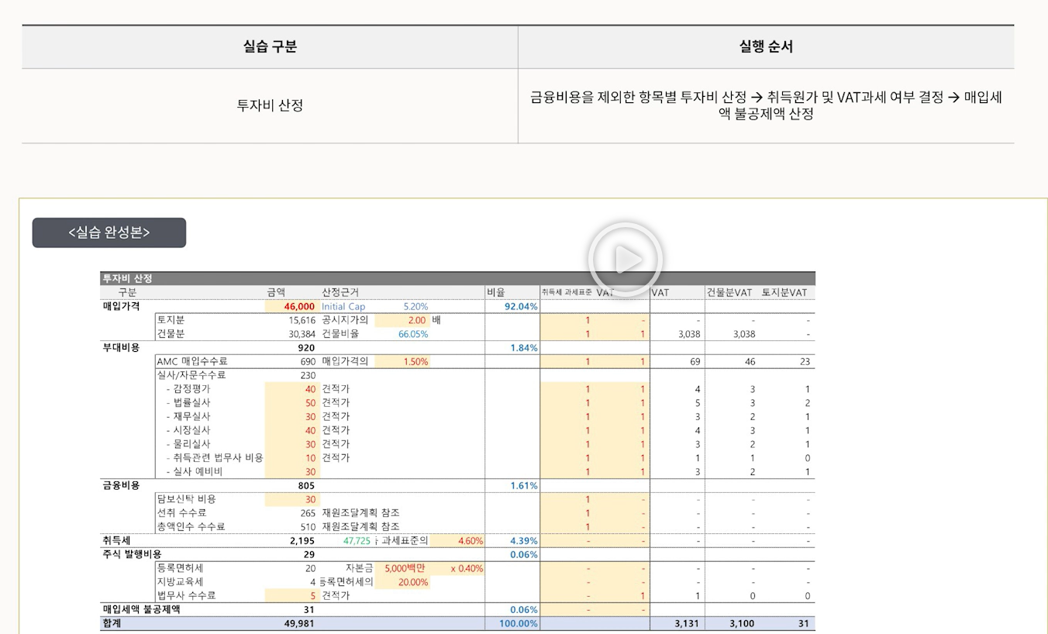
 |  | 지방교육세 | 4 | 등록면허세 |  | 20% |  | - | - | - | - | -
 |  | 법무사 수수료 | 5 | 견적가 |  |  |  | - | 1 | 1 | 0 | 0
 | 매입세액 불공제액 |  | 31 |  |  |  | 0.1% | - |  | - |  | -
 | 합계 |  | 49,981 |  |  |  | 100% | 47,725 |  | 3,131 | 3,100 | 31

 | 투자비 산정
 | 조달 필요액
 | 구분 |  | 합계 | VAT환급일
 | 투자비 |  | 49,981
 | VAT건물분(환급분) |  | 3,100 | 2024-08-01 | << 상반기에 취득했기 때문(하반기라면 2월)
 | 합계 |  | 53,080
 | 재원조달 계획
 | 자기자본 |  | 합계 | 증자일 | 누적배당률 | 매각차익분배 | 총액인수수수료
 |  | 보통주 | 5,000 | 2024-03-01 | N/A | 70.00% | 0.00% | -
 |  | 우선주 | 17,000 | 2024-03-01 | 6.00% | 30.00% | 3.00% | 510
 |  | 소계 | 22,000 |  |  |  |  | 510
 | 타인자본 |  | 합계 | 인출일 | 상환일 | 대출기간 | 연 이자율 | 선취수수료 | 이자지급방식 | All-In 이자율 | LTV
 |  | 담보대출 | 26,499 | 2024-03-01 | 2029-03-31 | 60개월 | 2.80% | 1.00% | 3개월 후취 | 3.00% | 60.8% | 265
 |  | VAT Loan | 3,100 | 2024-03-01 | 2024-08-01 | 5개월 | 4.00% | 0.00% | 1개월 후취 | 4.00% |  | -
 |  | 보증금 | 1,482 | 2024-03-01 | 2029-03-31 | N/A | N/A | N/A | N/A
 |  | 소계 | 31,080 |  |  |  |  |  |  |  |  | 265
 | 합계 |  | 53,080
 | 주1) 보증금이 담보대출에 선행한다고 가정

운영비용
 | 00물류센터 투자모델 |  |  |  |  |  |  |  |  |  |  |  |  |  |  |  |  |  |  |  |  |  |  |  |  |  | 변수입력 | 합계1 | 제목
 |  |  |  |  |  |  |  |  |  |  |  |  |  |  |  |  |  |  |  |  |  |  |  |  |  |  | 적정성확인 | 합계2 | 표제목
 |  |  |  |  |  |  |  |  |  |  |  |  |  |  |  |  |  |  |  |  |  |  |  |  |  |  | 오류확인 | 합계3 | 작성자참고

단위 : 백만원 |  |  |  |  |  |  |  |  |  |  |  |  |  |  |  |  |  |  |  |  |  |  |  |  |  |  |  |  | 2024-09-10
운영비용
 |  |  |  |  |  |  | 구분 | 1기 | 2기 | 3기 | 4기 | 5기 | 6기 | 7기 | 8기 | 9기 | 10기
 |  |  |  |  |  |  | 시작월 | 2024-04-30 | 2024-10-31 | 2025-04-30 | 2025-10-31 | 2026-04-30 | 2026-10-31 | 2027-04-30 | 2027-10-31 | 2028-04-30 | 2028-10-31
 |  |  |  |  |  |  | 종료월 | 2024-09-30 | 2025-03-31 | 2025-09-30 | 2026-03-31 | 2026-09-30 | 2027-03-31 | 2027-09-30 | 2028-03-31 | 2028-09-30 | 2029-03-31
 |  |  |  |  | 운영기간 index |  | - | 1 | 1 | 1 | 1 | 1 | 1 | 1 | 1 | 1 | 1 | 1 | 1 | 1 | 1 | 1 | 1 | 1 | 1 | 1 | 1 | 1 | 1 | 1 | 1 | 1 | 1 | 1 | 1 | 1 | 1 | 1 | 1 | 1 | 1 | 1 | 1 | 1 | 1 | 1 | 1 | 1 | 1 | 1 | 1 | 1 | 1 | 1 | 1 | 1 | 1 | 1 | 1 | 1 | 1 | 1 | 1 | 1 | 1 | 1 | 1 | - | - | - | - | - | - | - | - | -
 |  |  |  |  | 누적운영기간 index |  | - | 1 | 2 | 3 | 4 | 5 | 6 | 7 | 8 | 9 | 10 | 11 | 12 | 13 | 14 | 15 | 16 | 17 | 18 | 19 | 20 | 21 | 22 | 23 | 24 | 25 | 26 | 27 | 28 | 29 | 30 | 31 | 32 | 33 | 34 | 35 | 36 | 37 | 38 | 39 | 40 | 41 | 42 | 43 | 44 | 45 | 46 | 47 | 48 | 49 | 50 | 51 | 52 | 53 | 54 | 55 | 56 | 57 | 58 | 59 | 60 | - | - | - | - | - | - | - | - | -
 |  |  |  |  | mod함수 index |  | - | 1 | - | - | - | - | - | - | - | - | - | - | - | 1 | - | - | - | - | - | - | - | - | - | - | - | 1 | - | - | - | - | - | - | - | - | - | - | - | 1 | - | - | - | - | - | - | - | - | - | - | - | 1 | - | - | - | - | - | - | - | - | - | - | - | - | - | - | - | - | - | - | - | -
 |  |  |  |  | Date |  | 2024-03-01 | 2024-04-30 | 2024-05-31 | 2024-06-30 | 2024-07-31 | 2024-08-31 | 2024-09-30 | 2024-10-31 | 2024-11-30 | 2024-12-31 | 2025-01-31 | 2025-02-28 | 2025-03-31 | 2025-04-30 | 2025-05-31 | 2025-06-30 | 2025-07-31 | 2025-08-31 | 2025-09-30 | 2025-10-31 | 2025-11-30 | 2025-12-31 | 2026-01-31 | 2026-02-28 | 2026-03-31 | 2026-04-30 | 2026-05-31 | 2026-06-30 | 2026-07-31 | 2026-08-31 | 2026-09-30 | 2026-10-31 | 2026-11-30 | 2026-12-31 | 2027-01-31 | 2027-02-28 | 2027-03-31 | 2027-04-30 | 2027-05-31 | 2027-06-30 | 2027-07-31 | 2027-08-31 | 2027-09-30 | 2027-10-31 | 2027-11-30 | 2027-12-31 | 2028-01-31 | 2028-02-29 | 2028-03-31 | 2028-04-30 | 2028-05-31 | 2028-06-30 | 2028-07-31 | 2028-08-31 | 2028-09-30 | 2028-10-31 | 2028-11-30 | 2028-12-31 | 2029-01-31 | 2029-02-28 | 2029-03-31 | 2029-04-30 | 2029-05-31 | 2029-06-30 | 2029-07-31 | 2029-08-31 | 2029-09-30 | 2029-10-31 | 2029-11-30 | 2029-12-31
 |  |  |  |  | 회계기간 |  | - | 1기 | 1기 | 1기 | 1기 | 1기 | 1기 | 2기 | 2기 | 2기 | 2기 | 2기 | 2기 | 3기 | 3기 | 3기 | 3기 | 3기 | 3기 | 4기 | 4기 | 4기 | 4기 | 4기 | 4기 | 5기 | 5기 | 5기 | 5기 | 5기 | 5기 | 6기 | 6기 | 6기 | 6기 | 6기 | 6기 | 7기 | 7기 | 7기 | 7기 | 7기 | 7기 | 8기 | 8기 | 8기 | 8기 | 8기 | 8기 | 9기 | 9기 | 9기 | 9기 | 9기 | 9기 | 10기 | 10기 | 10기 | 10기 | 10기 | 10기 | - | - | - | - | - | - | - | - | -
 |  |  |  |  | 운영연차 |  | - | 1년차 | 1년차 | 1년차 | 1년차 | 1년차 | 1년차 | 1년차 | 1년차 | 1년차 | 1년차 | 1년차 | 1년차 | 2년차 | 2년차 | 2년차 | 2년차 | 2년차 | 2년차 | 2년차 | 2년차 | 2년차 | 2년차 | 2년차 | 2년차 | 3년차 | 3년차 | 3년차 | 3년차 | 3년차 | 3년차 | 3년차 | 3년차 | 3년차 | 3년차 | 3년차 | 3년차 | 4년차 | 4년차 | 4년차 | 4년차 | 4년차 | 4년차 | 4년차 | 4년차 | 4년차 | 4년차 | 4년차 | 4년차 | 5년차 | 5년차 | 5년차 | 5년차 | 5년차 | 5년차 | 5년차 | 5년차 | 5년차 | 5년차 | 5년차 | 5년차 | - | - | - | - | - | - | - | - | -
 |  |  |  |  |  |  | 운영비용 가정
 |  |  |  |  |  |  | 구분 |  |  | 주요가정
 |  |  |  |  |  |  | PM용역비 |  |  | 평단가/월 | 350원 | 연 상승률 | 1.50%
 |  |  |  |  |  |  | FM용역비 |  |  | 평단가/월 | 1,800원 | 연 상승률 | 1.50%
 |  |  |  |  |  |  | LM수수료 |  |  | 명목 월임대료의 |  | 1.5배
 |  |  |  |  |  |  | 유지보수비 | 수선비 |  | 평단가/월 | 300원 | 연 상승률 | 1.50%
 |  |  |  |  |  |  |  | 소모품비 |  | 평단가/월 | 100원 | 연 상승률 | 1.50%
 |  |  |  |  |  |  |  | 예비비 |  | 5 | 백만원/월
 |  |  |  |  |  |  | 제세공과금 | 토지분 재산세
 |  |  |  |  |  |  |  | 건물분 재산세
 |  |  |  |  |  |  |  | 종합부동산세
 |  |  |  |  |  |  |  | 간주임대료 부가세
 |  |  |  |  |  |  |  | 도로/공유수면전용료 |  | 연간 | 1 | 백만원 | 납부월 | 1월
 |  |  |  |  |  |  | 보험료 |  |  | 평단가/월 | 800원 | 연 상승률 | 1.50%
 |  |  |  |  |  |  | Capex |  |  | 1 | 백만원/월
 | PM용역비
 |  | 해당면적(평) |  | 10,350평 |  |  | - | 10,350 | 10,350 | 10,350 | 10,350 | 10,350 | 10,350 | 10,350 | 10,350 | 10,350 | 10,350 | 10,350 | 10,350 | 10,350 | 10,350 | 10,350 | 10,350 | 10,350 | 10,350 | 10,350 | 10,350 | 10,350 | 10,350 | 10,350 | 10,350 | 10,350 | 10,350 | 10,350 | 10,350 | 10,350 | 10,350 | 10,350 | 10,350 | 10,350 | 10,350 | 10,350 | 10,350 | 10,350 | 10,350 | 10,350 | 10,350 | 10,350 | 10,350 | 10,350 | 10,350 | 10,350 | 10,350 | 10,350 | 10,350 | 10,350 | 10,350 | 10,350 | 10,350 | 10,350 | 10,350 | 10,350 | 10,350 | 10,350 | 10,350 | 10,350 | 10,350 | - | - | - | - | - | - | - | - | -
 |  | 용역비 단가(원/평) |  | 350원 |  |  | - | 350 | 350 | 350 | 350 | 350 | 350 | 350 | 350 | 350 | 350 | 350 | 350 | 355 | 355 | 355 | 355 | 355 | 355 | 355 | 355 | 355 | 355 | 355 | 355 | 361 | 361 | 361 | 361 | 361 | 361 | 361 | 361 | 361 | 361 | 361 | 361 | 366 | 366 | 366 | 366 | 366 | 366 | 366 | 366 | 366 | 366 | 366 | 366 | 371 | 371 | 371 | 371 | 371 | 371 | 371 | 371 | 371 | 371 | 371 | 371 | - | - | - | - | - | - | - | - | -
 |  | PM 용역비 소계 |  |  |  | 224 | - | 4 | 4 | 4 | 4 | 4 | 4 | 4 | 4 | 4 | 4 | 4 | 4 | 4 | 4 | 4 | 4 | 4 | 4 | 4 | 4 | 4 | 4 | 4 | 4 | 4 | 4 | 4 | 4 | 4 | 4 | 4 | 4 | 4 | 4 | 4 | 4 | 4 | 4 | 4 | 4 | 4 | 4 | 4 | 4 | 4 | 4 | 4 | 4 | 4 | 4 | 4 | 4 | 4 | 4 | 4 | 4 | 4 | 4 | 4 | 4 | - | - | - | - | - | - | - | - | -

 | FM용역비
 |  | 해당면적(평) |  | 10,350평 |  |  | - | 10,350 | 10,350 | 10,350 | 10,350 | 10,350 | 10,350 | 10,350 | 10,350 | 10,350 | 10,350 | 10,350 | 10,350 | 10,350 | 10,350 | 10,350 | 10,350 | 10,350 | 10,350 | 10,350 | 10,350 | 10,350 | 10,350 | 10,350 | 10,350 | 10,350 | 10,350 | 10,350 | 10,350 | 10,350 | 10,350 | 10,350 | 10,350 | 10,350 | 10,350 | 10,350 | 10,350 | 10,350 | 10,350 | 10,350 | 10,350 | 10,350 | 10,350 | 10,350 | 10,350 | 10,350 | 10,350 | 10,350 | 10,350 | 10,350 | 10,350 | 10,350 | 10,350 | 10,350 | 10,350 | 10,350 | 10,350 | 10,350 | 10,350 | 10,350 | 10,350 | - | - | - | - | - | - | - | - | -
 |  | 용역비 단가(원/평) |  | 1,800원 |  |  | - | 1,800 | 1,800 | 1,800 | 1,800 | 1,800 | 1,800 | 1,800 | 1,800 | 1,800 | 1,800 | 1,800 | 1,800 | 1,827 | 1,827 | 1,827 | 1,827 | 1,827 | 1,827 | 1,827 | 1,827 | 1,827 | 1,827 | 1,827 | 1,827 | 1,854 | 1,854 | 1,854 | 1,854 | 1,854 | 1,854 | 1,854 | 1,854 | 1,854 | 1,854 | 1,854 | 1,854 | 1,882 | 1,882 | 1,882 | 1,882 | 1,882 | 1,882 | 1,882 | 1,882 | 1,882 | 1,882 | 1,882 | 1,882 | 1,910 | 1,910 | 1,910 | 1,910 | 1,910 | 1,910 | 1,910 | 1,910 | 1,910 | 1,910 | 1,910 | 1,910 | - | - | - | - | - | - | - | - | -
 |  | PM 용역비 소계 |  |  |  | 1,152 | - | 19 | 19 | 19 | 19 | 19 | 19 | 19 | 19 | 19 | 19 | 19 | 19 | 19 | 19 | 19 | 19 | 19 | 19 | 19 | 19 | 19 | 19 | 19 | 19 | 19 | 19 | 19 | 19 | 19 | 19 | 19 | 19 | 19 | 19 | 19 | 19 | 19 | 19 | 19 | 19 | 19 | 19 | 19 | 19 | 19 | 19 | 19 | 19 | 20 | 20 | 20 | 20 | 20 | 20 | 20 | 20 | 20 | 20 | 20 | 20 | - | - | - | - | - | - | - | - | -

 | LM수수료
 |  | 구분 | 월임대료 | LM수수료 | 발생시기
 |  | 지상3층 | 42 | 63 | 2026-10-31 |  | - | - | - | - | - | - | - | - | - | - | - | - | - | - | - | - | - | - | - | - | - | - | - | - | - | - | - | - | - | - | - | 63 | - | - | - | - | - | - | - | - | - | - | - | - | - | - | - | - | - | - | - | - | - | - | - | - | - | - | - | - | - | - | - | - | - | - | - | - | - | -
 |  | 지상2층 | 7 | 10 | 2026-10-31 |  | - | - | - | - | - | - | - | - | - | - | - | - | - | - | - | - | - | - | - | - | - | - | - | - | - | - | - | - | - | - | - | 10 | - | - | - | - | - | - | - | - | - | - | - | - | - | - | - | - | - | - | - | - | - | - | - | - | - | - | - | - | - | - | - | - | - | - | - | - | - | -
 |  | 지상1층 | 70 | 105 | 2026-10-31 |  | - | - | - | - | - | - | - | - | - | - | - | - | - | - | - | - | - | - | - | - | - | - | - | - | - | - | - | - | - | - | - | 105 | - | - | - | - | - | - | - | - | - | - | - | - | - | - | - | - | - | - | - | - | - | - | - | - | - | - | - | - | - | - | - | - | - | - | - | - | - | -
 |  | 지하1층 | 15 | 22 | 2024-10-31 |  | - | - | - | - | - | - | - | 22 | - | - | - | - | - | - | - | - | - | - | - | - | - | - | - | - | - | - | - | - | - | - | - | - | - | - | - | - | - | - | - | - | - | - | - | - | - | - | - | - | - | - | - | - | - | - | - | - | - | - | - | - | - | - | - | - | - | - | - | - | - | -
 |  | 지하2층 | 117 | 176 | 2024-10-31 |  | - | - | - | - | - | - | - | 176 | - | - | - | - | - | - | - | - | - | - | - | - | - | - | - | - | - | - | - | - | - | - | - | - | - | - | - | - | - | - | - | - | - | - | - | - | - | - | - | - | - | - | - | - | - | - | - | - | - | - | - | - | - | - | - | - | - | - | - | - | - | -
 |  | LM수수료 소계 |  | TRUE |  | 377 | - | - | - | - | - | - | - | 199 | - | - | - | - | - | - | - | - | - | - | - | - | - | - | - | - | - | - | - | - | - | - | - | 179 | - | - | - | - | - | - | - | - | - | - | - | - | - | - | - | - | - | - | - | - | - | - | - | - | - | - | - | - | - | - | - | - | - | - | - | - | - | -

 | 유지보수비
 |  | 수선비
 |  | 해당면적(평) |  | 10,350평 |  |  | - | 10,350 | 10,350 | 10,350 | 10,350 | 10,350 | 10,350 | 10,350 | 10,350 | 10,350 | 10,350 | 10,350 | 10,350 | 10,350 | 10,350 | 10,350 | 10,350 | 10,350 | 10,350 | 10,350 | 10,350 | 10,350 | 10,350 | 10,350 | 10,350 | 10,350 | 10,350 | 10,350 | 10,350 | 10,350 | 10,350 | 10,350 | 10,350 | 10,350 | 10,350 | 10,350 | 10,350 | 10,350 | 10,350 | 10,350 | 10,350 | 10,350 | 10,350 | 10,350 | 10,350 | 10,350 | 10,350 | 10,350 | 10,350 | 10,350 | 10,350 | 10,350 | 10,350 | 10,350 | 10,350 | 10,350 | 10,350 | 10,350 | 10,350 | 10,350 | 10,350 | - | - | - | - | - | - | - | - | -
 |  | 용역비 단가(원/평) |  | 300원 |  |  | - | 300 | 300 | 300 | 300 | 300 | 300 | 300 | 300 | 300 | 300 | 300 | 300 | 304 | 304 | 304 | 304 | 304 | 304 | 304 | 304 | 304 | 304 | 304 | 304 | 309 | 309 | 309 | 309 | 309 | 309 | 309 | 309 | 309 | 309 | 309 | 309 | 314 | 314 | 314 | 314 | 314 | 314 | 314 | 314 | 314 | 314 | 314 | 314 | 318 | 318 | 318 | 318 | 318 | 318 | 318 | 318 | 318 | 318 | 318 | 318 | - | - | - | - | - | - | - | - | -
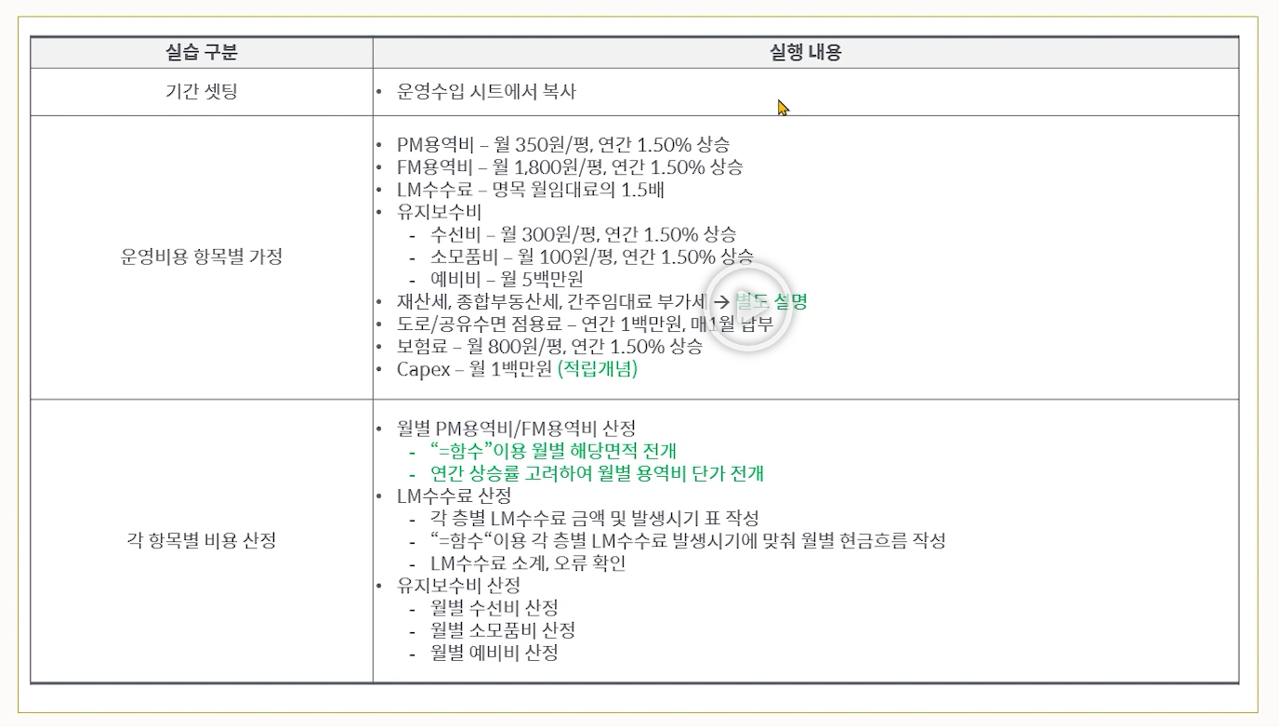
 |  | 수선비 소계 |  |  |  | 192 | - | 3 | 3 | 3 | 3 | 3 | 3 | 3 | 3 | 3 | 3 | 3 | 3 | 3 | 3 | 3 | 3 | 3 | 3 | 3 | 3 | 3 | 3 | 3 | 3 | 3 | 3 | 3 | 3 | 3 | 3 | 3 | 3 | 3 | 3 | 3 | 3 | 3 | 3 | 3 | 3 | 3 | 3 | 3 | 3 | 3 | 3 | 3 | 3 | 3 | 3 | 3 | 3 | 3 | 3 | 3 | 3 | 3 | 3 | 3 | 3 | - | - | - | - | - | - | - | - | -
 |  | 소모품비
 |  | 해당면적(평) |  | 10,350평 |  |  | - | 10,350 | 10,350 | 10,350 | 10,350 | 10,350 | 10,350 | 10,350 | 10,350 | 10,350 | 10,350 | 10,350 | 10,350 | 10,350 | 10,350 | 10,350 | 10,350 | 10,350 | 10,350 | 10,350 | 10,350 | 10,350 | 10,350 | 10,350 | 10,350 | 10,350 | 10,350 | 10,350 | 10,350 | 10,350 | 10,350 | 10,350 | 10,350 | 10,350 | 10,350 | 10,350 | 10,350 | 10,350 | 10,350 | 10,350 | 10,350 | 10,350 | 10,350 | 10,350 | 10,350 | 10,350 | 10,350 | 10,350 | 10,350 | 10,350 | 10,350 | 10,350 | 10,350 | 10,350 | 10,350 | 10,350 | 10,350 | 10,350 | 10,350 | 10,350 | 10,350 | - | - | - | - | - | - | - | - | -
 |  | 용역비 단가(원/평) |  | 100원 |  |  | - | 100 | 100 | 100 | 100 | 100 | 100 | 100 | 100 | 100 | 100 | 100 | 100 | 101 | 101 | 101 | 101 | 101 | 101 | 101 | 101 | 101 | 101 | 101 | 101 | 103 | 103 | 103 | 103 | 103 | 103 | 103 | 103 | 103 | 103 | 103 | 103 | 105 | 105 | 105 | 105 | 105 | 105 | 105 | 105 | 105 | 105 | 105 | 105 | 106 | 106 | 106 | 106 | 106 | 106 | 106 | 106 | 106 | 106 | 106 | 106 | - | - | - | - | - | - | - | - | -
 |  | 용역비 소계 |  |  |  | 64 | - | 1 | 1 | 1 | 1 | 1 | 1 | 1 | 1 | 1 | 1 | 1 | 1 | 1 | 1 | 1 | 1 | 1 | 1 | 1 | 1 | 1 | 1 | 1 | 1 | 1 | 1 | 1 | 1 | 1 | 1 | 1 | 1 | 1 | 1 | 1 | 1 | 1 | 1 | 1 | 1 | 1 | 1 | 1 | 1 | 1 | 1 | 1 | 1 | 1 | 1 | 1 | 1 | 1 | 1 | 1 | 1 | 1 | 1 | 1 | 1 | - | - | - | - | - | - | - | - | -
 |  | 예비비 |  |  |  | 300 | - | 5 | 5 | 5 | 5 | 5 | 5 | 5 | 5 | 5 | 5 | 5 | 5 | 5 | 5 | 5 | 5 | 5 | 5 | 5 | 5 | 5 | 5 | 5 | 5 | 5 | 5 | 5 | 5 | 5 | 5 | 5 | 5 | 5 | 5 | 5 | 5 | 5 | 5 | 5 | 5 | 5 | 5 | 5 | 5 | 5 | 5 | 5 | 5 | 5 | 5 | 5 | 5 | 5 | 5 | 5 | 5 | 5 | 5 | 5 | 5 | - | - | - | - | - | - | - | - | -
 |  | 유지보수비 소계 |  |  |  | 556 | - | 9 | 9 | 9 | 9 | 9 | 9 | 9 | 9 | 9 | 9 | 9 | 9 | 9 | 9 | 9 | 9 | 9 | 9 | 9 | 9 | 9 | 9 | 9 | 9 | 9 | 9 | 9 | 9 | 9 | 9 | 9 | 9 | 9 | 9 | 9 | 9 | 9 | 9 | 9 | 9 | 9 | 9 | 9 | 9 | 9 | 9 | 9 | 9 | 9 | 9 | 9 | 9 | 9 | 9 | 9 | 9 | 9 | 9 | 9 | 9 | - | - | - | - | - | - | - | - | -

